1
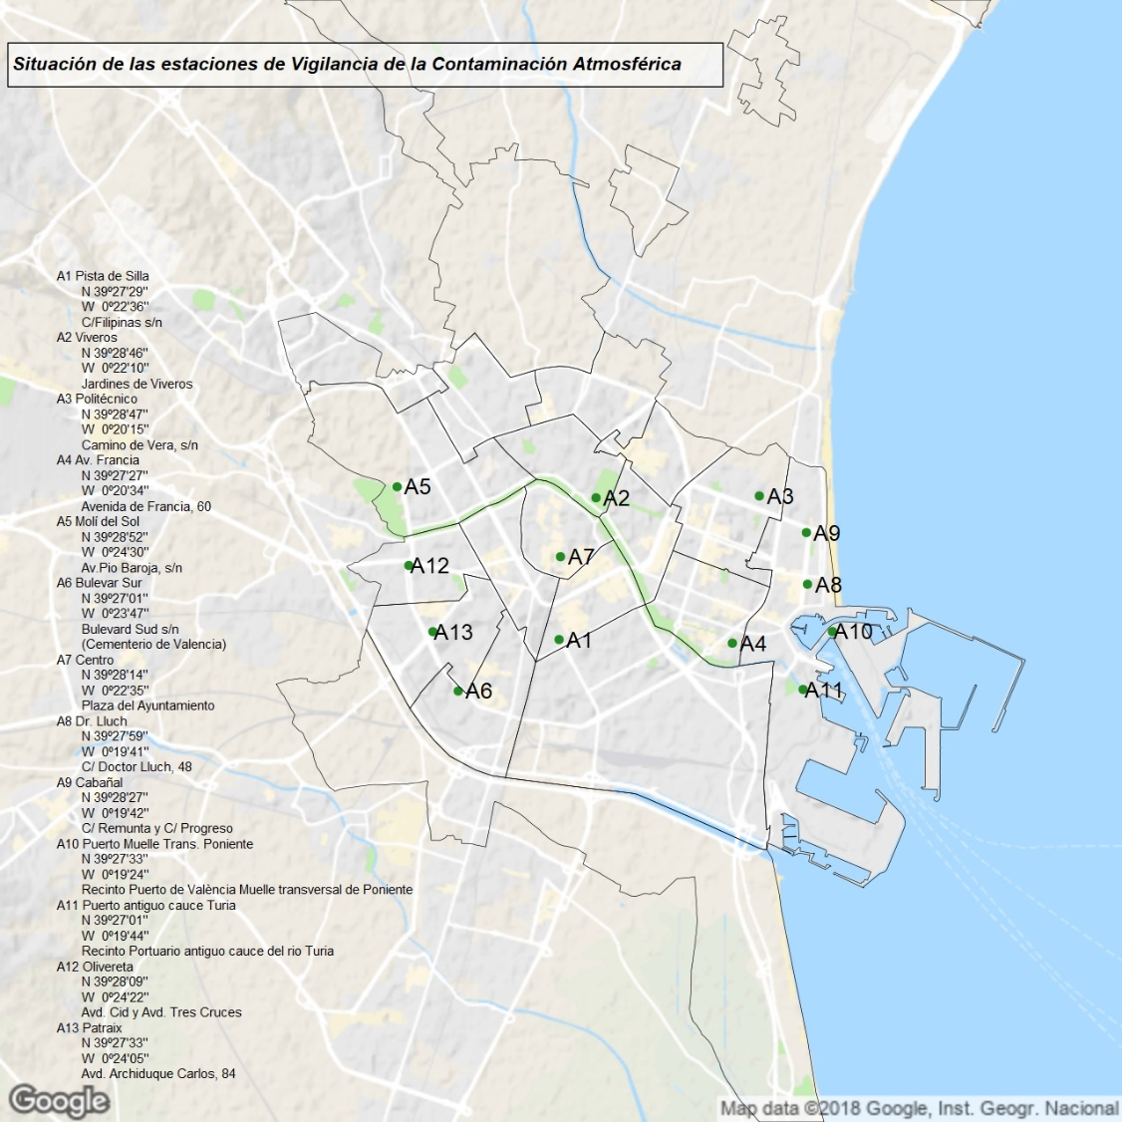
1. Situación de las estaciones de muestreo de la Red Municipal de Vigilancia de la Contaminación Atmosférica

